用户属性
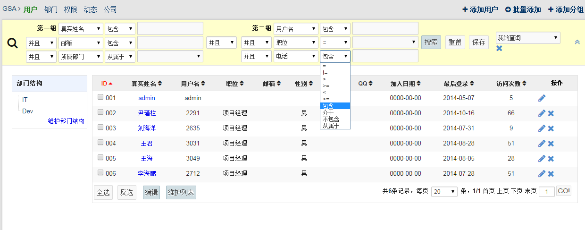
机构名称
机构类型
机构所属区域
职务

公告列表
知科服务平台 | 公告 | 活动 | 政策 | 新闻 | 日程 | 部门 | 管理 | 消息 | 退出

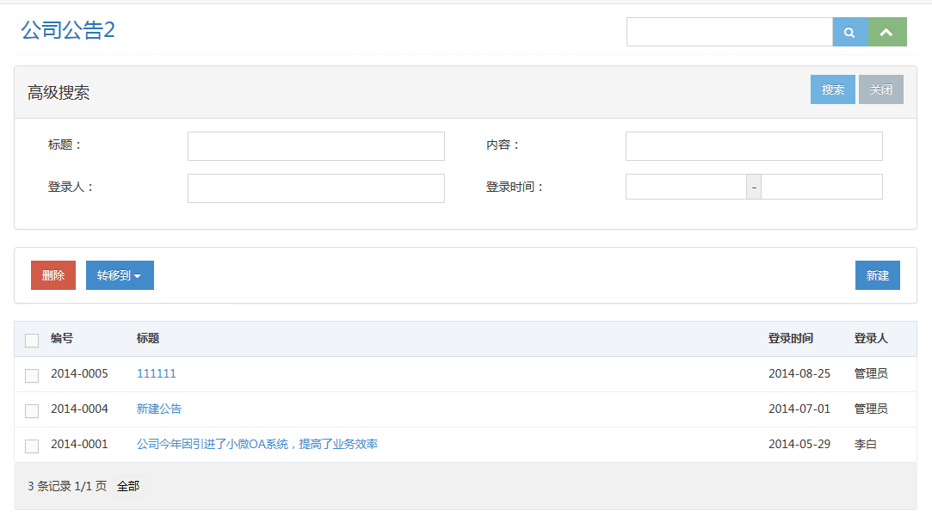
公告

机构

标题
机构
时间
操作

教育局
民政局
交通局
2014-10-15
2014-10-15
2014-10-15
2014-10-15
2014-10-15
2014-10-15
2014-10-15
2014-10-15
编辑 删除
编辑 删除
编辑 删除
编辑 删除
编辑 删除
编辑 删除
编辑
编辑
标题 111111111111111111
标题 111111111111111111
标题 111111111111111111
标题 111111111111111111
标题 111111111111111111
标题 111111111111111111
标题 111111111111111111
标题 111111111111111111

公告发布修改
知科服务平台 | 公告 | 活动 | 政策 | 新闻 | 日程 | 部门 | 管理 | 消息 | 退出

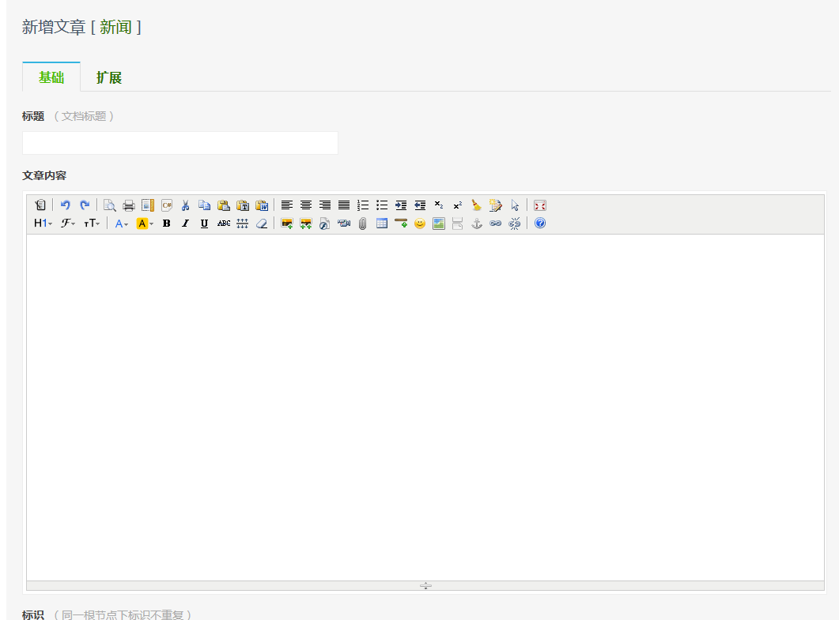

口允许评论，口需要报名，口需要签收，

公告查看
知科服务平台 |  | 公告 | 活动 | 政策 | 新闻 | 日程 | 部门 | 管理 | 消息 | 退出

标题1111111111111111111111111111111111111111111111111111111

根据发布条件进行显示

公告列表
教育局 2014-10-10 10:52
报名
签收
收藏
评论（数量）

 | 正文

评论
知科服务平台

标题1111111111111111111111111111111111111111111111111111111

 | 正文

签收

报名
知科服务平台 |  |  |  |  |  |  | 公告 | 活动 |  | 政策 | 新闻 | 日程 | 部门 | 管理 |  | 消息 |  | 退出

标题1111111111111111111111111111111111111111111111111111111

返回列表
发布机构 时间

 | 报名基本信息

 | 报名基本信息

 | 报名基本信息

 |  | 参加人员

 |  |  | 常用联系人 |  | 张三 X |  | 李四 X |  | 王五 X
 |  |  |  |  |  |  |  |  |  |  |  |  |  |  |  |  | 更多

 |  |  | 姓名 | 职务 |  | 联系方式 |  |  |  |  |  |  |  |  | 操作

签收
知科服务平台 |  | 公告 |  | 活动 | 政策 | 新闻 | 日程 | 部门 | 管理 | 消息 | 退出

标题1111111111111111111111111111111111111111111111111111111

根据发布条件进行显示

公告列表
发布机构 时间
报名
签收
已签收
评论（数量）

 | 正文

 |  |  |  |  |  |  |  |  |  |  |  | 1.未签收时显示签收按钮 2.签收以后变成已签收 3.点击已签收，弹窗显示已签收 信息

 |  |  | 签收机构：XXXXXXX 签收人：XXXX 时间：204-10-16

广告
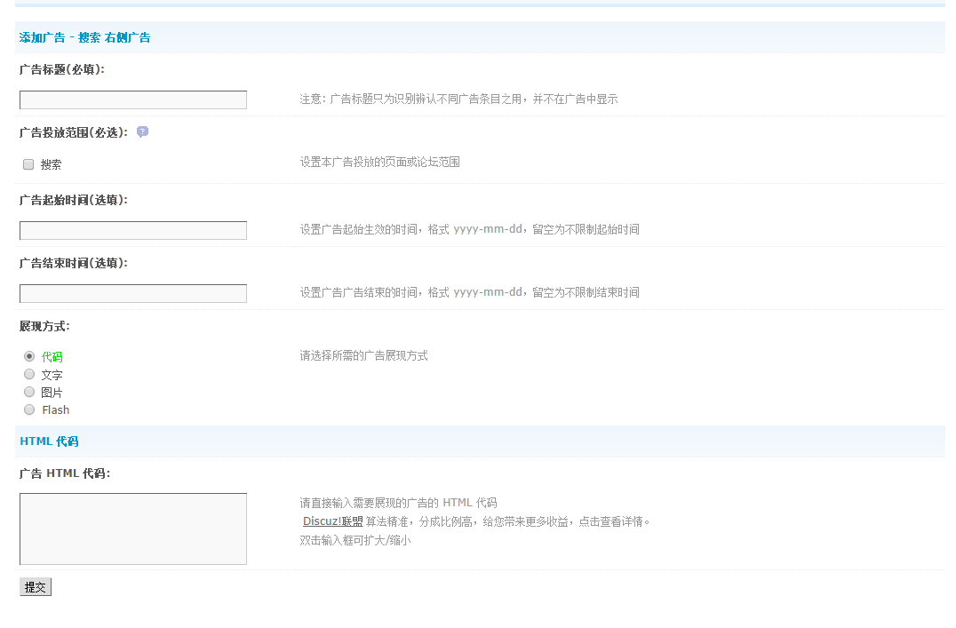

个人-私信
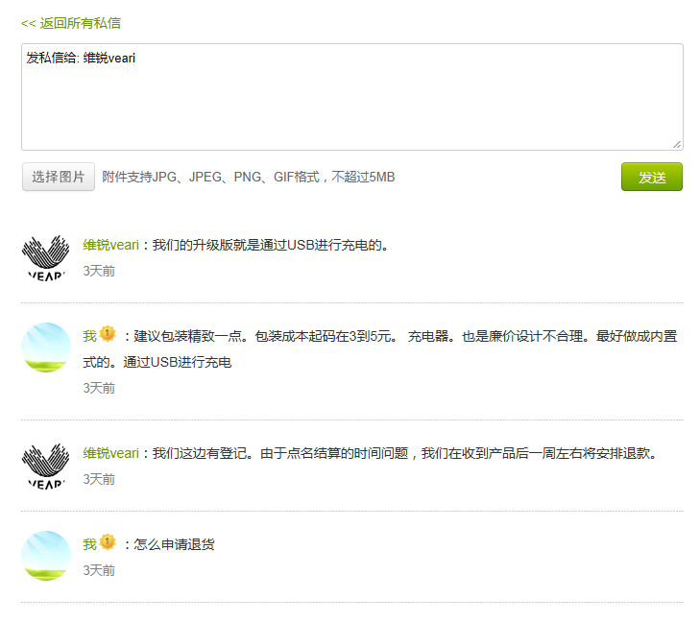
 | 知科服务平台 | 公告 | 活动 | 政策 | 新闻 | 日程 | 部门 | 管理 | 消息 | 退出

 |  |  |  |  |  |  |  |  |  |  | 1.未签收时显示签收按钮 2.签收以后变成已签收 3.点击已签收，弹窗显示已签收信息

修改密码

个人-日程
知科服务平台 | 公告 | 活动 | 政策 | 新闻 | 日程 | 部门 | 管理 | 消息 | 退出

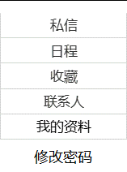
日程

机构

标题
报名时间
开始时间
操作

2014-01-01
2014-10-15
2014-10-15
2014-10-15
2014-10-15
2014-10-15
2014-10-15
2014-10-15
2014-10-15
编辑 删除
编辑 删除
编辑 删除
编辑 删除
编辑 删除
编辑 删除
编辑
编辑
标题 111111111111111111
标题 111111111111111111
标题 111111111111111111
标题 111111111111111111
标题 111111111111111111
标题 111111111111111111
标题 111111111111111111
标题 111111111111111111

个人-收藏
知科服务平台 | 公告 | 活动 | 政策 | 新闻 | 日程 | 部门 | 管理 | 消息 | 退出

收藏

类型

标题
类型
开始时间
操作

公告
政策
新闻
通知
2014-10-15
2014-10-15
2014-10-15
2014-10-15
2014-10-15
2014-10-15
2014-10-15
2014-10-15
删除
删除
删除
删除
删除
删除
标题 111111111111111111
标题 111111111111111111
标题 111111111111111111
标题 111111111111111111
标题 111111111111111111
标题 111111111111111111
标题 111111111111111111
标题 111111111111111111

个人-联系人
知科服务平台 | 公告 | 活动 | 政策 | 新闻 | 日程 | 部门 | 管理 | 消息 | 退出

联系人

姓名
职务

联系方式

姓名
职务
总经理
总监
巴拉巴拉
XXXX
ABCD
联系方式
138-3838-388
138-3838-9393
排序
开始时间
操作

1
2
3
4
2014-10-15
2014-10-15
2014-10-15
2014-10-15
2014-10-15
2014-10-15
2014-10-15
2014-10-15
编辑 删除
编辑 删除
编辑 删除
编辑 删除
标题 111111111111111111
标题 111111111111111111
标题 111111111111111111
标题 111111111111111111
标题 111111111111111111
标题 111111111111111111
标题 111111111111111111
标题 111111111111111111

个人-修改密码
 | 知科服务平台 |  | 公告 | 活动 | 政策 | 新闻 | 日程 | 部门 | 管理 | 消息 | 退出

 |  | 修改密码

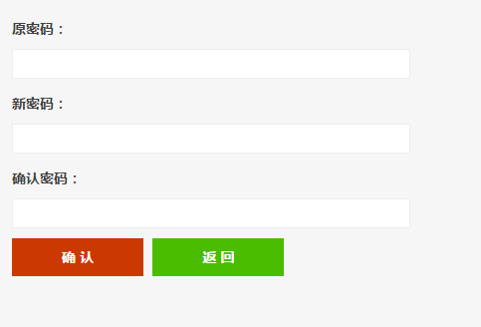

 |  |  |  |  |  |  |  |  |  |  |  | 1.未签收时显示签收按钮 2.签收以后变成已签收 3.点击已签收，弹窗显示已签收 信息

修改密码

个人-用户资料
 | 知科服务平台 | 公告 | 活动 | 政策 | 新闻 | 日程 | 部门 | 管理 | 消息 | 退出

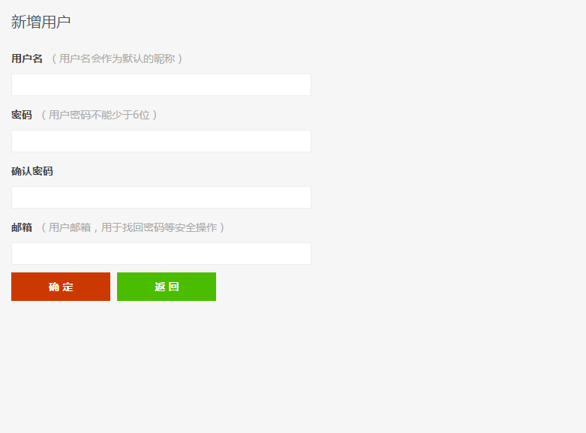
我的资料

 |  |  |  |  |  |  |  |  |  |  | 根据后台模型设置用户可以修改的数据部分

修改密码

